resultados
Personalizar | TempAr-Agua | Longitude - Pressao | Latitude - Umidade

13:31:41 |  |  |  | Ponto | Hora | Latitude | Longitude | Temp ar | Umid Rel | Pressão | Temp água | Res
 |  | -49.0913925 | -26.7486706 | 1 | 13:31:41 | -26.7486706 | -49.0913925 | 25.74 | 82.11 | 1018.40 | 21.31 | 1
 | 25.74 | 1018.40 | 82.11 | 2 | 13:32:44 | -26.7488174 | -49.0915604 | 26.53 | 73.61 | 1018.37 | 21.50 | NC
 | 21.31 |  |  | 3 | 13:34:11 | -26.7483597 | -49.0915909 | 27.05 | 69.34 | 1018.38 | 21.62 | 2
 |  |  |  | 4 | 13:35:37 | -26.7487068 | -49.0914536 | 27.10 | 70.13 | 1018.33 | 21.37 | 3
 |  |  |  | 5 | 13:36:24 | -26.7485542 | -49.0914841 | 27.13 | 66.98 | 1018.34 | 21.50 | 4
 |  |  |  | 6 | 13:37:44 | -26.7488270 | -49.0914383 | 26.79 | 68.54 | 1018.34 | 21.31 | NC
13:32:44 |  |  |  | 7 | 13:38:57 | -26.7484913 | -49.0915642 | 27.27 | 62.87 | 1018.37 | 21.69 | NC
 |  | -49.0915604 | -26.7488174 | 8 | 13:40:20 | -26.7488251 | -49.0914459 | 27.05 | 66.02 | 1018.30 | 21.31 | NC
 | 26.53 | 1018.37 | 73.61 | 9 | 13:41:08 | -26.7490063 | -49.0915604 | 26.90 | 65.12 | 1018.29 | 21.87 | NC
 | 21.50 |  |  | 10 | 13:42:14 | -26.7487335 | -49.0914955 | 27.34 | 67.23 | 1018.29 | 21.62 | NC
 |  |  |  | 11 | 13:42:53 | -26.7486248 | -49.0915947 | 27.81 | 65.14 | 1018.27 | 21.75 | NC
 |  |  |  | 12 | 13:43:38 | -26.7486286 | -49.0913963 | 27.96 | 64.37 | 1018.24 | 21.44 | NC
 |  |  |  | 13 | 13:44:20 | -26.7488022 | -49.0913239 | NC | NC | NC | NC | NC
13:34:11
 |  | -49.0915909 | -26.7483597
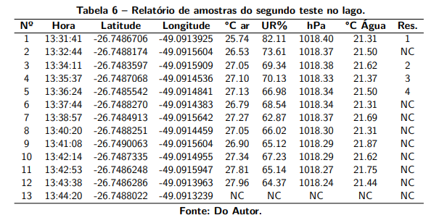
 | 27.05 | 1018.38 | 69.34
 | 21.62

13:35:37
 |  | -49.0914536 | -26.7487068
 | 27.10 | 1018.33 | 70.13
 | 21.37

13:36:24
 |  | -49.0914841 | -26.7485542
 | 27.13 | 1018.34 | 66.98
 | 21.50

13:37:44
 |  | -49.0914383 | -26.7488270
 | 26.79 | 1018.34 | 68.54
 | 21.31

13:38:57
 |  | -49.0915642 | -26.7484913
 | 27.27 | 1018.37 | 62.87
 | 21.69

13:40:20
 |  | -49.0914459 | -26.7488251
 | 27.05 | 1018.30 | 66.02
 | 21.31

13:41:08
 |  | -49.0915604 | -26.7490063
 | 26.90 | 1018.29 | 65.12
 | 21.87

13:42:14
 |  | -49.0914955 | -26.7487335
 | 27.34 | 1018.29 | 67.23
 | 21.62

13:42:53
 |  | -49.0915947 | -26.7486248
 | 27.81 | 1018.27 | 65.14
 | 21.75

13:43:38
 |  | -49.0913963 | -26.7486286
 | 27.96 | 1018.24 | 64.37
 | 21.44

13:44:20
 |  | -49.0913239 | -26.7488022

resultados (2)
Personalizar | TempAr-Agua | Longitude - Pressao | Latitude - Umidade

13:00:17
 |  | -49.0913811 | -26.7487202 | Ponto | Hora | Latitude | Longitude | Temp ar | Umid Rel | Pressão | Temp água | Res
 | 20.88 | 1018.41 | 97.09 | 1 | 13:00:17 | -26.7487202 | -49.0913811 | 20.88 | 97.09 | 1018.41 | 21.12 | NC
 | 21.12 |  |  | 2 | 13:00:22 | -26.7487125 | -49.0913925 | 20.95 | 97.08 | 1018.45 | 21.12 | 1
 |  |  |  | 3 | 13:01:11 | -26.7486057 | -49.0914650 | 21.79 | 94.51 | 1018.41 | 21.12 | NC
 |  |  |  | 4 | 13:01:34 | -26.7485447 | -49.0915260 | 22.18 | 91.86 | 1018.38 | 21.12 | 2
 |  |  |  | 5 | 13:02:48 | -26.7487736 | -49.0915260 | 23.09 | 89.85 | 1018.41 | 21.19 | 3
13:00:22 |  |  |  | 6 | 13:04:45 | -26.7484131 | -49.0915947 | 24.53 | 85.96 | 1018.39 | 21.00 | 4
 |  | -49.0913925 | -26.7487125 | 7 | 13:05:06 | -26.7484131 | -49.0915833 | 24.65 | 82.34 | 1018.37 | 21.00 | NC
 | 20.95 | 1018.45 | 97.08 | 8 | 13:07:06 | -26.7487526 | -49.0913086 | NC | NC | NC | NC | NC
 | 21.12

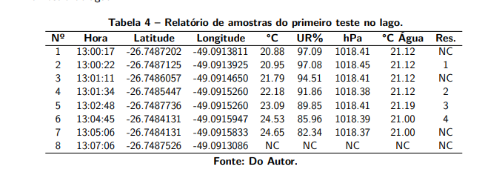
13:01:11
 |  | -49.0914650 | -26.7486057
 | 21.79 | 1018.41 | 94.51
 | 21.12

13:01:34
 |  | -49.0915260 | -26.7485447
 | 22.18 | 1018.38 | 91.86
 | 21.12

13:02:48
 |  | -49.0915260 | -26.7487736
 | 23.09 | 1018.41 | 89.85
 | 21.19

13:04:45
 |  | -49.0915947 | -26.7484131
 | 24.53 | 1018.39 | 85.96
 | 21.00

13:05:06
 |  | -49.0915833 | -26.7484131
 | 24.65 | 1018.37 | 82.34
 | 21.00

13:07:06
 |  | -49.0913086 | -26.7487526

